原紙
調味料データ

0008
ひしほ 180ｍｌ
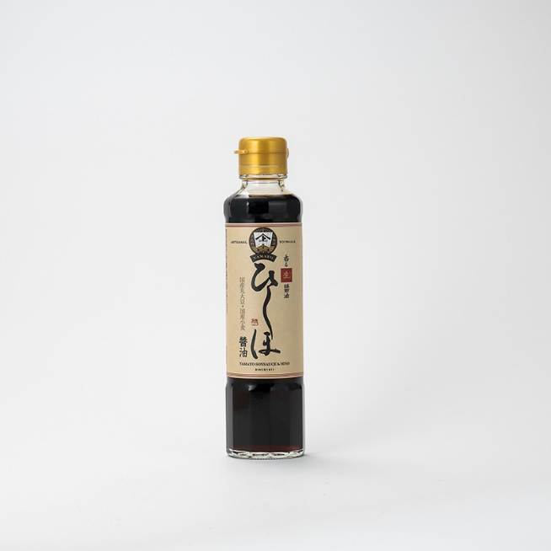 |  |  |  |  |  | 製造工場所在地 |  | 石川県金沢市
 |  |  |  |  |  | 商品特徴
 |  |  |  |  |  | 発酵食文化の栄える金沢大野。ヤマトは、白山連峰の伏流水と、穏やかな日本海が交わる土地で、醤油味噌屋として1911年に創業しました。健康で喜びに満ちた「一汁一菜に一糀」をコンセプトに、「糀」や「麹」の酵素の力を活用した発酵食品をお届けします。 「ひしほ醤油」は、香りの良さと豊かな味わいで世界のトップシェフから選ばれている一品です。

 |  |  |  |  |  | どんな方へ？

 |  |  |  |  |  | どんなシーンで？

 |  |  |  |  |  | 使用特殊原材料
 |  |  |  |  |  | 国産丸大豆・国産小麦
商品コピー |  |  |  |  |  | 食べ方
香りの良さで、世界から選ばれている醤油が金沢にあります |  |  |  |  |  | 冷奴、鯛のあら炊き、スペアリブ、和風ハンバーグ、肉じゃが

非合理性
加熱殺菌せずミクロフィルターでろ過
原料原産地 |  |  |  |  |  | アレルギー
小麦・大豆：国産 |  |  |  |  |  | 小麦・大豆
原材料表示
大豆（国産）、小麦（国産）、食塩/アルコール

社名 | 株式会社ヤマト醤油 |  |  |  |  |  |  |  | 担当窓口
郵便番号 |  |  |  | 住所 |  |  | 石川県金沢市大野町4丁目イ170番地
電話 | 076-268-1248 |  |  | FAX
E-MAIL

ケース入数 |  |  |  | JAN |  |  |  |  |  |  | 最小LOT
小売希望価格 | 572 |  | 円 | 納入価格 |  |  |  |  |  | 円 | 値入率 | 100.00%
賞味or消費期限 |  |  |  | 流通温度帯

商品サイズ | 縦mm | 奥行きmm |  |  | 高さmm |  | 商品重量 |  |  | ｇ | ケース重量 |  | Kg
 |  |  |  |  |  |  | 容物
ケースサイズ | 縦mm | 奥行きmm |  |  | 高さmm |  | ラベル
 |  |  |  |  |  |  | 外箱

小売店
AMAZON | 1本 1280円 |  |  |  |  |  | 楽天 |  |  | 1本572円+送料1040円
道満調味料研究所 Instagram
道満所長 Blog

記入例
調味料データ

0001
みどりのラー油 45ｇ
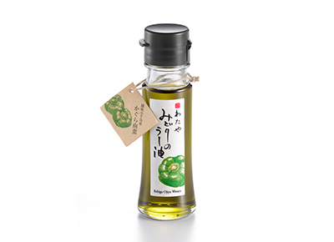 |  |  |  |  |  | 製造工場所在地 |  | 新潟県新潟市
 |  |  |  |  |  | 商品特徴
 |  |  |  |  |  | 新潟県小千谷市特産のかぐら南蛮を原料にしたみどり色のラー油です。少し遅れてくるさわやかな辛味が料理の味を引き立てます。きれいなみどり色が料理の色合いを際立たせて美味しく見せます。 2020調味料選手権辛味部門最優秀賞受賞 2018調味料選手権審査員特別賞受賞（伝説の家政婦賞） 料理王国100選2017優秀賞受賞・2018・2019選定商品

 |  |  |  |  |  | どんな方へ？
 |  |  |  |  |  | 少し辛い物が好きな女性
 |  |  |  |  |  | どんなシーンで？
 |  |  |  |  |  | 日常の食卓にちょっとした驚きを与える
 |  |  |  |  |  | 使用特殊原材料
 |  |  |  |  |  | かぐら南蛮
商品コピー |  |  |  |  |  | 食べ方
いつものメニューが変わる。 美味しさを引き出す魔法の一滴。 |  |  |  |  |  | ①スープやラーメンなどに数滴垂らすと劇的な味のの変化を楽しめます。②鍋物や冷奴、そばうどんの薬味としてもお使いください。③トマトとモッツァレラのカプレーゼなど、オリーブオイルの代わりにも。④生野菜とラー油をかけて、ちょい辛サラダのできあがり。

非合理性
原料指定：かぐら南蛮
原料原産地 |  |  |  |  |  | アレルギー
大豆:アメリカ、ブラジル等 |  |  |  |  |  | ごま、大豆
原材料表示
食用大豆、食用なたね油、食用ごま油、かぐら南蛮粉末、ハラペーニョ粉末、香辛料抽出物、香料、着色料（クチナシ、ウコン）、酸化防止剤（V.E）

社名 | 株式会社 わたや |  |  |  |  |  |  |  | 担当窓口 |  |  | 和田正樹
郵便番号 | 947-0021 |  |  | 住所 |  |  | 新潟県小千谷市本町2-3-34
電話 | 0258-82-2258 |  |  | FAX |  |  | 0258-83-4741
E-MAIL | info@watayasoba.co.jp

ケース入数 | 20本 |  |  | JAN |  |  | 45600447750204 |  |  |  | 最小LOT |  | 2ケース
小売希望価格 | 680 |  | 円 | 納入価格 |  |  | 450 |  |  | 円 | 値入率 |  | 33.82%
賞味or消費期限 | 180日 |  |  | 流通温度帯 |  |  | 常温

商品サイズ | 縦mm | 奥行きmm |  |  | 高さmm |  | 商品重量 |  | 143 | ｇ | ケース重量 |  | 3.14 | Kg
 | 40 | 40 |  |  | 125 |  | 容物 |  | 瓶：ガラス、キャップ：ポリエチレン
ケースサイズ | 縦mm | 奥行きmm |  |  | 高さmm |  | ラベル |  | 紙
 | 190 | 240 |  |  | 140 |  | 外箱 |  | 段ボール

小売店
AMAZON | 2本セット 1446円 2000円以上送料無料 |  |  |  |  |  | 楽天 |  |  | 1本 1380円 送料無料
道満調味料研究所 Instagram
道満所長 Blog |  |  |  | https://note.com/dohman_cho_ken/n/n09586f92a591

